Sheet1
附件1：
2023年度深圳市执业律师年度考核分组和时间表

组别 | 律师事务所名称 | 时间
一组 | 聚平、三希堂、法深、致贤、博伦、宝锋、四骏、谢斐、罗易、钜润、巨通、法牛、深坪、深丰、深正、学而、百盈、卓高、德布、国晖(坪山)、格明(坪山)、华小开、诚公(坪山)、贤耀、韬正、盾元、知著、汉威(深圳)、墨林、十度、国申、深信 | 2024-04-28
 | 蛇口、今见、海派、圣方、众本、亚州、晋存、天阙、维庭、王芬、艾特朗、民忻、深南、格衡、深锐、科讯、岭峰、鹏佑、成文、益道、恒光、曹雪霁、鹏湛、谱公英、深远、恒宝、鹏万、深德瑞、深宏盾、始必慎、金段、银丰、意本、律途、吉科 | 2024-04-29
 | 法尔、卓兴、展韬、简则、深鹏、广锐、元善、圳宝、明轩、天汇、闻天、德德、预见、诠天、云誉(深圳)、谨度、鹏尚、新桦、先盈、敦衡、耀业德、智阔、法立信(深圳)、吾信、深桂、仗正、华埠、旷真(深圳)、立友、律参、港仁、法普盾、中熙(龙岗) | 2024-04-30
 | 迎东、威纳氏、一龙、禾正、利众、德荣、丹鸿、创安、承鹏、秋成、文佩、大晓、鹏典、晟典(龙岗)、华泰(深圳)、泽钜、东方金源、度量衡、丹柱、环鼎、粤商、洋晶、时文、梧桐、钧沐、晓美、天基(深圳)、世纪同仁(深圳)、心怡、大石、辰讯 | 2024-05-06
 | 卓科、雄师、合巨、深求意、方格、广仁信、国迅、世纪人、石乔、竹石、秦希燕联合(深圳)、峰瑞新晶、衍商、信度、瑞嘉、一言、恒和、鹏鲸、顺健、华程、吉光、巨航、焕诚、班侬、文顺、英朗、深卓、信科、楚圳、高岸、方盾、矩同、深湾(坪山) | 2024-05-07
 | 顺诚、万鼎、百利孚、代昊时代、乐毅、建旗、闻仁、乐于、君逸、竹书皋荣、敬海(深圳)、百郡、谋正、鹏祥、深商、居尚、瑾楠、银润、水贝、深律政、宇盾、龙高、君可扬、亘盛锦景、金轮(深圳)、平威、广悦(深圳)、铭展、世茂律子、卓建(深汕) | 2024-05-08
 | 善瞻、盛放、滳恒、博界、简道、合圳华、安理(深圳)、立方(深圳)、君悦(深圳)、雨仁(深圳)、颂博、麦理、执一、威豪、创见、同仁、深君联、安睦、耀恒、深巨元、丰达鼎、利人、江三角(深圳)、际通、深金牛、文宁、泰米斯、安杰(深圳)、知明 | 2024-05-09
 | 守静、太上、凡天、深高、瑞特、兆广、鹏宁、法然、桦仁、泽正(深圳)、钜沃(深圳)、己任(深圳)、黄河(深圳)、中伦文德(深圳)、和谨泰、康和、君诚、德城、南鼎、金烨、隆与、律豹、恒业(深圳)、金卓越(深圳)、卓融、乐融、弘君、深田 | 2024-05-10
 | 相观、宝泽、环荣、铁骑山、景权、天澹、思道、华商(坪山)、董陈杨、卓权(罗湖)、东友(深圳)、锐敏(深圳)、纵海、山品、融方(龙岗)、国晖(宝安)、朔全、杰海(深圳)、尚宽(深圳)、富仁、有友、多加、集能、正罡、卓纬(深圳)、鑫望鑫、天达共和(深圳) | 2024-05-11
 | 载岳、祖诚、中效、笃言、商投、国映、海埠(龙华)、众明(深圳)、明如桐、优歌、腾业、曾邹陈、折桂、启平、格祥(龙岗)、弗莱迪、申亭明条、中熙(福田)、深宝(福田)、金州(深圳)、平仄、师典衡、杉源、煜双、粤港、众翔、梦海、尚汇、法盛(深圳) | 2024-05-13
 | 赫鼎、润鹏、本海、达宽(深圳)、深美、四开、橙果、胜业、恒吉捷龙、深泉、中偶、清律(深圳)、盈昶、周黄罗、增瑞(深圳)、港亚、岱盈、纳泽、学达、冠诺、星琛、和基(深圳)、乾成(深圳)、雅捷 | 2024-05-14
 | 公言(深圳)、嘉植、格祥(宝安)、远杭、容贤、和则兴、河南苗硕(深圳)、长安(深圳)、格略、国昭、世腾、晟典(前海)、深宝(前海)、嘉得信(前海)、兰台(前海)、融关(前海)、普罗米修(前海)、金唐(前海)、知恒(前海)、宝城(前海) | 2024-05-15
 | 宝城(福田)、凯卓(宝安)、敬可成(深圳)、天澜(深圳)、晨鹏、万诺(深汕)、博拓(深圳)、商盛、大浪、辰耀(龙华)、江西理公(深圳)、盈进(深汕)、仁人(前海)、君言(前海)、国晖(前海)、广和(前海)、商达(前海)、星辰(前海) | 2024-05-16
 | 京师浩然(前海)联营、华商希仕廷(福田)联营、锦天城史蒂文生黄(前海)联营、华商林李黎(前海)联营、中伦文德胡百全(前海)联营、诚公冯黄伍林(前海)联营、德和衡(前海)联营、梦海谢伟俊(前海)联营、浩天胡关李罗(前海)联营、中银-力图-方氏(横琴·深圳)、炜衡沛雄(前海)联营、华商林李黎(前海·坪山)联营、盈科郑黄(福田)联营 | 2024-05-17
二 组 | 晟典、信达、德纳、万商天勤(深圳)、竞德、金唐、扬权、建纬(深圳)、国浩 | 2024-04-28
 | 国晖、金诚同达(深圳)、君言、德和衡(深圳)、金地、联建、卓建(龙岗) | 2024-04-29
 | 德恒(深圳)、金杜(深圳)、普罗米修、国枫(深圳)、华商(龙岗)、连越(深圳) | 2024-04-30
 | 大成(深圳)、君泽君(深圳)、商达、百瑞(深圳)、海埠、鹏浩、国欣、海瀚 | 2024-05-06
 | 卓建、隆安(深圳)、星辰、东元(深圳)、格明、道可特(深圳)、鹏乾、融方 | 2024-05-07
 | 京师(深圳)、炜衡(深圳)、瀛尊、浩天(深圳)、鼎方、深宝、君合(深圳) | 2024-05-08
 | 华商、中伦(深圳)、京都(深圳)、淳锋、生龙、观韬中茂(深圳)、盟凯 | 2024-05-09
 | 盈科(深圳)、中银(深圳)、锦天城(深圳)、康达(深圳)、宝城、盛唐、天梭 | 2024-05-10
 | 广和、诚公、中闻(深圳)、深天成、世纪华人、安山、君孺、百朋 | 2024-05-11
 | 知恒、格祥、嘉得信、鹏鼎、深大地、港联、经天、一法(深圳)、广深 | 2024-05-13
 | 众诚、深湾、深和、方达(深圳)、仁人、朗道、万诺、环球(深圳)、华途 | 2024-05-14
 | 冠领(深圳)、数科(深圳)、汉坤(深圳)、融关、海华永泰(深圳)、中熙、良马 | 2024-05-15
 | 普罗米修(福田)、维强、穗江、广和(龙岗)、天元(深圳)、圣天平、金圳 | 2024-05-16
 | 泰和泰(深圳)、通商(深圳)、天驰君泰(深圳)、李伟斌(深圳) | 2024-05-17
三组 | 商达(龙华)、中熙(龙华)、诚公(龙华)、京园(深圳)、智夆、君起、正融瀚、鹏科、度人、广和(光明)、耀粤、龙观、瑞丰、解治、言朋、惟谦、惟通至道、亨凯、贤方、中致友腾、飞进、大匠、鼎仁、长燊、广和(龙华)、德城(龙华)、泰而安、华商(龙华)、瑞英、鹏洪、达强 | 2024-04-28
 | 鹏昌、铭泓、文功、怀明、玉律、国信信扬(深圳)、深港、方根、品睿、海利、深强、恩典、深科、兰迪(深圳)、英特信(深圳)、辰耀、汉盛(深圳)、京大(深圳)、芙蓉(深圳)、兆睿佳、溯源(深圳)、雍文(深圳)、通力(深圳)、诺贤、民亮、钦达、宏进、德而赛、湾区、卓权 | 2024-04-29
 | 宝源、中万、万道、昌宏、鹏合、青泉、深吉、华敏(深圳)、宇芳、晨松、铨权、美赢宝、坚果、尚汇、卫权、耀景、承古、淼淦、鸿荣源、检立、正品、宝城(宝安)、普罗米修(宝安)、得盟、智千程、赖新明、云商、深展、深万鸿、法广、律魁、广孚、翔鹏、钦典、天浩 | 2024-04-30
 | 德盈、拓万、鲸山、鹏晖、亨元、综上、中轴线、大商、赋权、恒港、敏思、海涵、逢君、晔通、锦公、盈商、大简、元牌、鼎行、良道、盛唐(龙岗)、子都、粤迪、鹏翔、通远、思豪、证鉴、笃法、开纳、倡衡、信达(龙岗)、亿张箭袖、聚百洲鑫睿、泰深、诺铭、腾晟、湖南天地人(深圳) | 2024-05-06
 | 安云更新、锦鹏、致善、啸风、景达、信利(深圳)、天戈(深圳)、金卡(深圳)、商盾(深圳)、简思域、高合、联颂、金阳、阳皓、泰兆、安恪、迈凯、漫道、孔明、硕信、礼磊、慧尔斐司、震轩、云柑、邦仪、如智、赛维、三铭、辰科、熙业、乐为、深明德、铸成(深圳) | 2024-05-07
 | 容言、赵卢、金涌、尚玖、阿尔法、厚雅、圳扬、天峦、银华、巨龙、信通、启仁、嘉辉、君道、融商诚达、耀中、恒都、淳道、寮城、深业、申骏(深圳)、奋迅(深圳)、鸿湾、济诚、君之泉、华寅、远明、凯卓、普发、鹏海、如盾、宜利、松正、崇立、品法、润朗(深圳) | 2024-05-08
 | 顺祺、天地元、名彻、其衡、港新、新东方、五维、双子、首誉、海能、嘉盛、天磊、创基、鹏杰、地平线(深圳)、天同(深圳)、上和(深圳)、北斗鼎铭(深圳)、夏粤、斯子朗、昊蓁、圣马、合权、基准、信桥、滨都、茂达、启隆、亿商、万哲、万勤、耀文、瀛泰(深圳) | 2024-05-09
 | 康时盛、潮联、昊乾、深超、斑斓、嘉国、勤润、鹏城阳光、盛亦盛、粤湾、人和人(深圳)、法迈(福田)、智璨、天韬、汇仲(深圳)、格威、宽成、卓尚、鹏讯、牧之、聚生缘、法仁、嘉银、君致、中深、图道、惠诚(深圳)、华佑、良骏、卓建(龙华)、雄邦、深桦、桦毅、仁恩 | 2024-05-10
 | 国霖、法制盛邦(深圳)、鹏港、尚图、一裁、侨安、中意达、语上、天凯(深圳)、欧瑞腾(深圳)、瑞启、行伦、鼎义、首步、登丰、红树、疏仕、渝歌、际唐、美哲莱、财富东方、贞祥、齐家明鹏、矩行、志润、育资、广商、循则、深誉、俭德、仁人德赛(深圳)、策略(深圳) | 2024-05-11
 | 行公、崇晖、卓建(坪山)、深铭典、穗江(宝安)、中熙(大鹏)、勤科、深瓴、柳沈(深圳)、三环汇华(深圳)、知恒(龙岗)、鹏文、赫尔、国晖(龙岗)、岭南(深圳)、德纳(宝安)、银领、安国(深圳)、建定、安生(深圳)、商普、嘉润(深圳) | 2024-05-13
 | 守拙、驾胜、敬韬、干桢、信光、中睦、两高(深圳)、正觉(深圳)、大同(深圳)、领策、二十一世纪(深圳)、律瀛、春笋、嘉得信(龙岗)、东权(深圳)、华夏方圆(深圳)、羽商、国勤政恒、德纳(福田)、春霆、广驰、一为、恒雍、深潮仁、恒薇霖泽、载信(深圳)、国台 | 2024-05-14
 | 佰优、永珺、金桥百信(深圳)、鑫众、鹏曜、烽臻、贤杰、虎戈、深荣基、段和段(深圳)、旭灿(深圳)、容天、继来(深圳)、国晖(光明)、壹号(深圳)、合耀、祥祺、东方昆仑(深圳)、家理(深圳)、赜征、梵清(深圳)、浙江垦丁(深圳) | 2024-05-15
 | 问道有诚(深圳)、榜科、子库、深东、赣粤、嘉炜、广铎、简深、高质量、享达、高木(深圳)、广和(坪山)、聚泽、信初、达勤、深一、和儒(深圳)、联建(龙华)、大地(深圳)、盈隆(深圳)、化祥、无逸(深圳)、届远、商立、粤庭 | 2024-05-16
 | 国晓、邦盛(深圳)、知险、法迈(宝安)、霆瀚、策勋、素问、两宽、淳悦、和志满(深圳)、汉瑜、君吾、颂博(龙华)、致宏(深圳)、文侠、天明(深圳)、福祺 | 2024-05-17
四组 | 龙新、启通、明日、一米、伊索、步隆、贞邦、普罗米修(光明)、华商(光明)、厚道、万仁、恒策、江远、坤龙、斯明、深龙、立国、顺创、华澜、法迈、谷泰、一律美、合银、九麟、磐信、国晖(龙华)、鹏朔、微众(盐田)、衡璟、华商(盐田)、广和(深汕) | 2024-04-28
 | 华篆、安勤、诚参、深兴、四为、宝杰、品方、优德、丰鹏、昂扬、摩创、敦明、蕴峰、矩力、北源、华知、信途、微众、兆泽、徒法、华进(深圳)、竞天公诚(深圳)、金鹏(深圳)、千岳共赢、富美、深房、深亚太、德重、鑫诺、植德(深圳)、汇业(深圳) | 2024-04-29
 | 康顺、驰纳、铭传、华铮、驰浩、腾丰、深翔、朗宏、粤鹏、深达、先见、陆台、宝先、和圳、法方、慈正、浩气存、博研、联港、中屹行杰、同商、策航、尧智、商拓、韦恩肯、邦富、龙昌、君一、佐君、诺万、仁皓、有孚、万方、彰意、君强、君凯、力邦 | 2024-04-30
 | 鑫涌、联睿、伟然、鮀智、正大元、烽火、德深、东深、粤宁、冠豪、诚博、捷霆、吉径、尚律、牧岳、铭派、创道、法聪、商达(龙岗)、深俭、蓝启、瑞商、世超、宏泰、鹏星、粤和、南龙、朗迪、翰泰、星辰(龙岗)、壹顺、普罗米修(龙岗)、渊海、执一 | 2024-05-06
 | 鹏泰、首胜、众多、弗尔顿、宽和、劳维、理济、劳博、德长、福强、百椹、淘法、生宝、华瀚、百智、港岛、金砺、长昊、格昂、益人、建鹏、君纳、琨珅、章盛、兵武法、金宁、高帜、粤蒙、遂达、鹏商、深天正、华然、业晟、广泰、同观、卓凡(深汕) | 2024-05-07
 | 瀚诚、炜原、法鹏、中圳、进贤、敏淳、方典、琅博、勤鹏、深谋、大湾、诚于信、格德、尊而光(深圳)、先行、顶泽、圣天祥、胜领、乌尔比安、启元(深圳)、天穗(深圳)、嘉源(深圳)、楚为(深圳)、家之承、贵达(深圳)、前海、都源、深腾、文商、福天、鼎亨 | 2024-05-08
 | 瑞霆、瀚宇、中全、惠商、德崇、博商、中安、赛格、新本、深长城、深法、华范、知临、华世为、涵德、硕法、岳成(深圳)、华城(深圳)、华荣(深圳)、田合田、天存、万慧达(深圳)、世辉(深圳)、高建瓴、博睿(深圳)、崇璟、南标、银国、开仕文、良马(大鹏) | 2024-05-09
 | 万乘、逸生、邦罡、冠鼎、广荣、合洲胜瑞、富群、旭晨、尚权(深圳)、中矩、东仁、海问(深圳)、开野、文品、德博惟度、兆天、融泽、国扬、钧霆、新振昌、正亦法、饶莉、汇庆、深仁、杰律、汇森、正鸣、卓效、两辞修真、谋成、万诺(宝安)、晟典(坪山) | 2024-05-10
 | 协德、福阁、伟强、一埠、粤鼎、金美、鼎文、智理、青狮云岸、大立、广信君达(深圳)、道臻、道华、千纳、深博、为则为、玖辰、百業時代、俊发、高朋(深圳)、越众、海润天睿(深圳)、崇晖、敬韬、大同(深圳)、中熙(大鹏)、道成(深圳)、日亮、国樟(深圳) | 2024-05-11
 | 普商、中宽、深联、律金、普滨、法民、君享、讼亮、众燊达、中熙(光明)、广荣(光明)、凿为、圳道、峻铭、文武、卓如、圳宸、端升、泽涵、证法、卓建(光明)、天聿格(深圳)、穗江(光明)、敏鹏、博助、谱天格、深师、静为、福创、国时 | 2024-05-13
 | 秉南、众天(深圳)、信庆、信琅、万化、海埠(宝安)、科港、永森、普罗米修(龙华)、君龙、联银、鹏正、朗正、兆豪、航皓、益思、数源、董正、卓著、乐辉、胡从辉、朝法、港泰、年丰、高通(深圳)、圳启、志霖(深圳)、桥智、在为、融方(宝安)、信以成、贾缇斯 | 2024-05-14
 | 法咨、联建(深汕)、擎臻、朝胜(深圳)、金唐(龙岗)、维思德(深圳)、伟硕、壹鹏、阶梯、天地正(深圳)、锦伦、圣南、亮达、惠邦、云行、鹏音、冠景、丽景、云德(深圳)、友兴、荣超、万禛、邦燊、客潮、天册(深圳) | 2024-05-15
 | 金唐(宝安)、深望、联建(盐田)、广彩、圣天平(龙华)、得星、扬硕、博也、伟伦(深圳)、格联(深圳)、锦瑞溪、君龙(坪山)、启恩、权易邦、德唐、腾麟、金唐(龙华)、业法、鹏执、启深、鹏锦、江柯 | 2024-05-16
 | 杉联、王玉梅(深圳)、铭锐鑫、星栩、巨龙(龙华)、盛兆冠獬、宏伦、瑞枫达、湘瀚、载择、艾比利、宝宁、衍正、格赛、法篆、盛意(深圳)、锦商、赛龙、合弘威宇(深圳) | 2024-05-17

一组： | 熊丹（电话：88301969） 陈乐乐（电话：83025739 <年度考核专用>） | 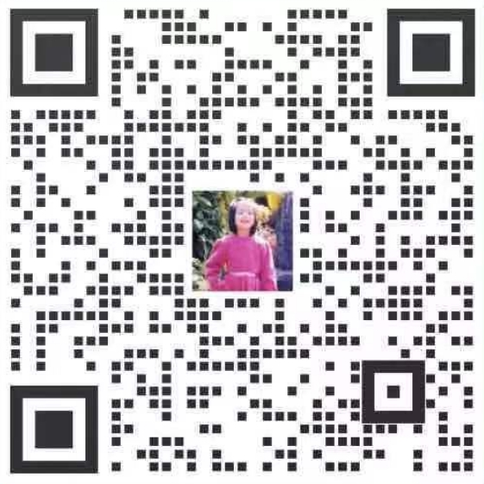
二组： | 骆立园（电话：83025538） | 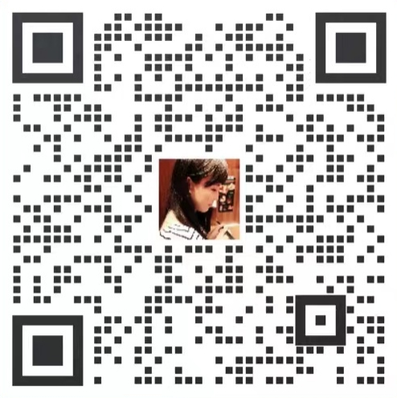
三组： | 刘煜婷（电话：88281716） | 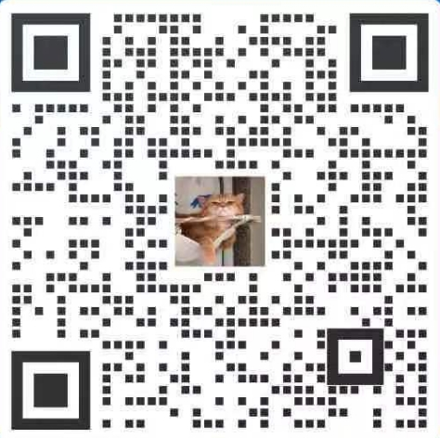
四组： | 黄新（电话：83020322 <年度考核专用>） | 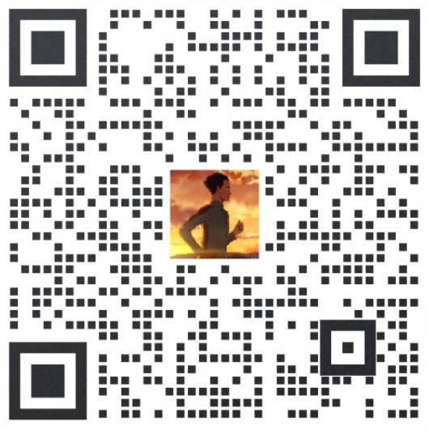

备注：请各律师所负责年度考核工作人员扫码添加市律协负责考核材料审核工作人员微信（备注：所名+姓名）。如上表有遗漏的律师所，请按通知要求的考核流程及材料办理，由第一组负责审查。

